Descrizione
rev. 2018

 | Clicca qui per la Matrice Acquisti
 | PRESENTAZIONE
 | LABORATORIO INDIRIZZO AUTOMAZIONE E ROBOTICA
 | Percorso per il profilo Professionale di Istituti Professionali 4° e 5° anno

 | 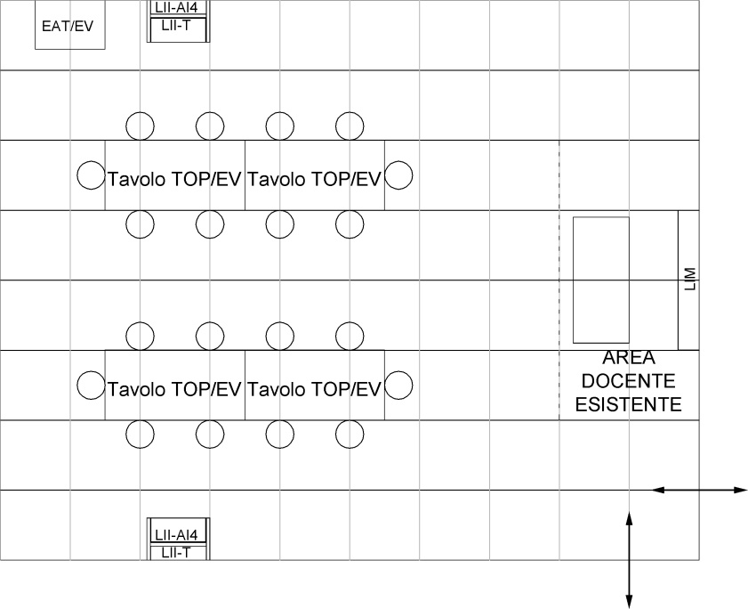

 | Si riporta un esempio di disposizione topografica del laboratorio di automazione e robotica con le dimensioni delle attrezzature e degli spazi per svolgere l’attività. (1 quadretto = 1 m2).

 | OBIETTIVI E FINALITÀ DELLA SOLUZIONE
 | Oltre alle conoscenze di impianti elettrici civili, industriali e di domotica il futuro tecnico deve essere formato ed acquisire conoscenze di automazione e robotica in quanto le attività produttive, per competere nel mercato globale, devono dotarsi di automatismi programmabili per realizzare sia prodotti di serie che su misura.

 | LA SOLUZIONE È COMPOSTA DA:
 | Apparati per lezioni del docente rivolte collettivamente o a gruppi di studenti. Impianti di automazione elettropneumatica: n. 2 Telaio espositore da pavimento; n. 2 Pannello impianti di automazione elettropneumatica in logica cablata e con micro PLC; n. 1 Trainer per Attuatori elettropneumatici; n. 4 Tavoli per lezione teoriche e pratiche; n. 20 Sgabello girevole con sedile e schienale in faggio; n. 1 Simulatore di parcheggio a 2 piani per applicazione con PLC; n. 1 Simulatore di semaforo a 2 vie per applicazione con PLC; n. 1 Simulatore di autolavaggio per applicazione con PLC; n. 1 Ascensore didattico a 4 piani per applicazione con il PLC; n. 2 Trainer per lo studio del PLC PLC S71200; n. 2 Espansioni 16 DI + 16 DO per il PLC. Robotica: n. 1 Sistema automatico di pesatura e selezione con Robot pneumatico e doppio nastro trasportatore. Il sistema è costituito da moduli che si possono utilizzare anche singolarmente: n. 1 Modulo magazzino pezzi prismatici; n. 2 Modulo nastro trasportatore; n. 1 Modulo robot; n. 1 Modulo di pesatura; n. 1 Modulo test e selezione dei pezzi; n. 1 Pulsantiera; n. 1 Cassetta contenente i pezzi da lavorare e gli attrezzi.

 | DESCRIZIONE PROGETTO
 | Il laboratorio proposto permette di “innalzare” il livello tecnologico base con controllori logici programmabili finalizzati al controllo e gestione del processo produttivo. Il laboratorio comprende l’area per le attività pratiche nel campo dell’elettropneumatica con postazioni di lavoro per gli studenti e l’area per lezioni collettive del docente con apparati da tavolo.

 | ELENCO APPARECCHIATURE:
 | N. 2 TELAI ESPOSITORI DA PAVIMENTO mod. LII-T/EV
 | N. 2 PANNELLO IMPIANTI DI AUTOMAZIONE ELETTROPNEUMATICA IN LOGICA CABLATA E CON MICRO PLC mod. LII-AI4/EV
 | N. 1 TRAINER PER ATTUATORI ELETTROPNEUMATICI mod. EAT/EV
 | N. 4 TAVOLI DA LAVORO PER LEZIONI TEORICHE E PRATICHE mod. TOP/EV
 | N. 20 SGABELLI SENZA SCHIENALE
 | N. 1 SIMULATORE DI PARCHEGGIO A 2 PIANI PER APPLICAZIONE CON PLC mod. PLC-A1/EV
 | N. 1 SIMULATORE DI SEMAFORO INTELLIGENTE A 2 VIE PER APPLICAZIONE CON PLC mod. PLC-A2/EV
 | N. 1 SIMULATORE DI AUTOLAVAGGIO PER APPLICAZIONE CON PLC mod. PLC-A3/EV
 | N. 1 ASCENSORE DIDATTICO A 4 PIANI PER APPLICAZIONE CON IL PLC mod. L4DIDA/EV
 | N. 2 TRAINER PER LO STUDIO DEL PLC mod. PLC-V8/EV
 | N. 2 ESPANSIONI 16 DI + 16 DO PER PLC mod. V8-1/EV
 | N. 1 SISTEMA AUTOMATICO DI PESATURA E SELEZIONE CON ROBOT PNEUMATICO E DOPPIO NASTRO TRASPORTATORE mod. MCS-F1/EV
 | N. 1 SCHERMO INTERATTIVO 65" UHD 4K
 | N. 1 PERSONAL COMPUTER di ultima generazione

 | Clicca qui per la Matrice Acquisti

